1月
1月回款明细表
序列 | 日期 | 公司名称 | 合同号 | 回款金额（元） | 回款方式 | 备注 | 负责人 | 项目内容 | 计划内外
1 | 2026-01-05 | 福建鼎信实业有限公司 | KMX241112-104-XF | 102,103.20 | 武汉华夏
2 | 2026-01-07 | 青海发投碱业有限公司 | KMX250416-027-XF | 30,000.00 | 武汉浦发 | 林全意转款
3 | 2026-01-08 | 东方希望重庆水泥有限公司 | KMX250701-054 | 20,725.00 | 武汉汉口 |  |  | 东方希望重庆水泥丰泥焊接修复 2#立磨断裂的摇臂项目
4 | 2026-01-13 | 内蒙古君正能源化工集团股份有限公司 | KMX250721-060 | 9,932.40 | 武汉华夏 |  |  | 2025年8月水泥分公司设备大修项目
5 | 2026-01-13 | 内蒙古君正能源化工集团股份有限公司 | KMX250721-060 | 190,125.53 | 武汉浦发 |  |  | 2025年8月水泥分公司设备大修项目
6 | 2026-01-13 | 内蒙古君正能源化工集团股份有限公司 | KMX250721-060 | 200,000.00 | 武汉浦发 |  |  | 2025年8月水泥分公司设备大修项目
7 | 2026-01-13 | 内蒙古君正能源化工集团股份有限公司 | KMX250721-060 | 200,000.00 | 招商银行 |  |  | 2025年8月水泥分公司设备大修项目
8 | 2026-01-13 | 福建鼎信实业有限公司 | KMX250529-040 | 24,120.50 | 武汉华夏 |  |  | 福建鼎信实业托轮修补项目
9 | 2026-01-13 | 联峰钢铁（张家港）有限公司（江苏永钢） | KMX250329-026-XF | 90,000.00 | 武汉浦发 |  |  | 将混料筒给矿端及排矿端的圈带进行修复，对混料筒的 4 个托辊、2 个侧挡辊、大齿圈和小齿轮进行整体调整，并出具检测数据等
10 | 2026-01-13 | 喀什红旗水泥有限责任公司 | KMX211028-410-XF | 50,000.00 | 武汉浦发 |  |  | 2500T/D回转窑检修（轮带垫板加垫（甲供材料）；托轮、轮带剥落掉块修复； 托轮车削；轮带磨削；轮带侧面磨削； 液压挡轮车削；回转窑动、静态检测； 回转窑动态托轮受力及窑体中心线调整； 大齿圈翻面及弹簧板更换（甲供材料）及大齿圈销轴镗孔；小齿轮更换及校正（不含压装）；
11 | 2026-01-13 | 江苏永钢集团物资贸易有限公司 | KMX241205-108-XF | 110,000.00 | 武汉浦发 | 银行承兑汇票（新） |  | 石灰车间二窑回转窑调整项目
12 | 2026-01-13 | 张家港市联泰科技有限公司（江苏永钢） | KMX231018-239-XF | 100,000.00 | 武汉浦发 | 银行承兑汇票（新） |  | 球团车间烘干机区域检修工程（1、轮带及配套挡轮更换1套；2、烘干机托轮修复4个；3、烘干机整体调窑；4、大齿圈齿面在线精磨；5、下轮带在线磨削；6、筒体裂纹修补；7、烘干燃烧室火道口铁板更换，耐材砌筑制作；8、外部料斗制作更换；9、内部料斗更换；10、内部扬料板更换；11、螺旋板更换；12、烘干机头尾部鱼鳞片更换；13、割废）
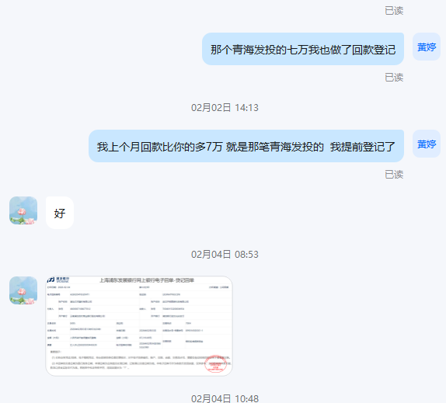
13 | 2026-01-13 | 张家港市联泰科技有限公司（江苏永钢） | KMX231018-239-XF | 4,581.00 | 武汉浦发 | 银行承兑汇票（新） |  | 球团车间烘干机区域检修工程（1、轮带及配套挡轮更换1套；2、烘干机托轮修复4个；3、烘干机整体调窑；4、大齿圈齿面在线精磨；5、下轮带在线磨削；6、筒体裂纹修补；7、烘干燃烧室火道口铁板更换，耐材砌筑制作；8、外部料斗制作更换；9、内部料斗更换；10、内部扬料板更换；11、螺旋板更换；12、烘干机头尾部鱼鳞片更换；13、割废）
14 | 2026-01-16 | 冀东海德堡(扶风)水泥有限公司 | KMX211204-478-XF | 5,369.87 | 湖北工行西山 |  |  | 5000/D回转窑大齿圈单面磨损修复
16 | 2026-01-23 | 新疆伊犁钢铁有限责任公司 | KMX231117-250-XF | 22,036.00 | 通宝 |  |  | 伊犁钢铁炼铁厂高炉年修维修工程项目
17 | 2026-01-26 | 富蕴天山水泥有限责任公司 | KMX240604-071-XF | 104,925.25 | 武汉浦发 | 银行承兑汇票（新） |  | 齿轮更换间隙调整
26 | 2026-01-28 | 江苏金峰水泥集团有限公司 |  | 65,686.50
27 | 2026-01-28 | 湖北京兰水泥集团有限公司 | KMX202615-001 | 380,000.00 | 武汉华夏 | 银行承兑汇票（新） |  | 石灰石辊喂机NWG2324-给料辊耐磨堆焊
28 | 2026-01-29 | 内蒙古宜化化工有限公司 | KMX250419-028 | 596,722.66 |  | 银行承兑汇票（新） |  | 内蒙古宜化化工有限公司新1号炉中修施工项目施工合同
32 | 2026-01-28 | 青海发投碱业有限公司 | KMX240109-010-XF | 244,617.52 |  |  |  | 重碱车间2023年新增离心机节能增效技术改造项目（设备、电气、仪表、管道安装）
33 | 2026-01-28 | 青海发投碱业有限公司 | KMX2503018-019-XF | 85,610.00 |  |  |  | 青海发投碱业有限公司重碱车间一座碳化塔更新项目施工总承包合同
34 | 2026-01-28 | 青海发投碱业有限公司 | KMX250416-027-XF | 100,030.40 |  |  |  | 青海发投碱业有限公司煅烧车间轻、重灰闪发器更新项目及轻灰一闪总管、重灰煅烧炉进气总管技改项目施工项目
35 | 2026-01-28 | 青海发投碱业有限公司 | KMX250307-014-XF | 160,249.80 |  |  |  | 青海发投碱业有限公司重灰2#、3#、5#重灰炉炉头总成技改项目
36 | 2026-01-28 | 青海发投碱业有限公司 | KMX250429-033 | 130,000.00 |  |  |  | 青海发投碱业有限公司供压缩 3.82MPA蒸汽管线优化改造及新增重灰减温减压装置(安装)
37 | 2026-01-28 | 青海发投碱业有限公司 | KMX2503018-020-XF | 100,000.00 |  |  |  | 青海发投碱业有限公司一期渣场二、三、四级泵站出口平台母管更换项目施工总承包合同
38 | 2026-01-28 | 青海发投碱业有限公司 | KMX250618-049 | 55,415.70 |  |  |  | 青海发投碱业有限公司重碱车间压缩系统节能降碳技术改造项目窑气管线移位及管线甩头项目
39 | 2026-01-28 | 青海发投碱业有限公司 | KMX250618-046 | 30,925.30 |  |  |  | 青海发投碱业有限公司重碱车间管线及阀门更换项目
40 | 2026-01-28 | 青海发投碱业有限公司 | KMX250618-048 | 28,539.10 |  |  |  | 青海发投碱业有限公司重碱车间压缩工段阀门管线更换、新增系统甩头项目
41 | 2026-01-28 | 青海发投碱业有限公司 | KMX250618-047 | 22,872.70 |  |  |  | 青海发投碱业有限公司重碱车间蒸吸工段阀门及管线更换项目
42 | 2026-01-28 | 青海发投碱业有限公司 | KMX250114-003-XF | 96,124.50 |  |  |  | 青海发投碱业有限公司2025 年零星设备维修、安装、更换项目
43 | 2026-01-28 | 青海发投碱业有限公司 | KMX240508-064-XF | 21,838.80 |  |  |  | 水气车间阀门、管线、伸缩节更换项目
44 | 2026-01-30 | 中盐内蒙古建材有限公司 | KMX250530-041 | 50,000.00 | 武汉浦发 | 银行承兑汇票（新） |  | 中盐内蒙古建材回转窑检测维修项目
45 | 2026-01-29 | 安钢集团信阳钢铁有限责任公司 | KMX160226-57-NM | 50,000.00 | 武汉浦发 | 银行承兑汇票（新） |  | 锤头1件(离线）
46
47
48
49
50
51
52
53
54
55
56
57
58
59
60
61
62
63
64
65

 |  |  | 合计 | ￥3,482,551.73

